časť 6
Názov | Predpokladané množstvo | Merná jednotka | Špecifikácia | Ilustračný obrázok | Špecifikácia ponúkaného výrobku – výrobca, typové označenie, prípadne ďalšie informácie (vyplní uchádzač) | Jednotková cena v EUR bez DPH za MJ (vyplní uchádzač) | Celková cena v EUR bez DPH

Vrták 1,0 HSS Kobalt | 100 | Ks | Špirálový s valcovou stopkou-stredný rad pravotočivá skrutkovice, uhol skrutkovice 36 ° uhol špice 135 ° krížový podbrus podľa DIN1412 typ C vrták je vyrobený z rýchloreznej legovanej ocele s 5% Cobalt (DIN1.3243) zakalený na tvrdosť 64 -67 HRC |  |  | - € | - €
Vrták 1,2 HSS Kobalt | 100 | Ks | Priemer: 1,2mm Uhol stúpania špirály kobaltového vrtáku 25-30° Vrcholový uhol naostrenia je 130°. celková dĺžka kobaltového vrtáku 1,2 mm je 38 mm, pracovná dĺžka vrtáku 16 mm |  |  | - € | - €
Vrták 1,3 HSS Kobalt | 100 | Ks | Uhol stúpania špirály kobaltového vrtáku 25-30° Vrcholový uhol naostrenia je 130°. Celková dĺžka kobaltového vrtáku 1,3 mm je 38 mm, pracovná dĺžka vrtáku 16 mm |  |  | - € | - €
Vrták 1,4 HSS Kobalt | 100 | Ks | Uhol stúpania špirály kobaltového vrtáku 25-30° Vrcholový uhol naostrenia je 130°. celková dĺžka kobaltového vrtáku 1,4 mm je 40 mm, pracovná dĺžka vrtáku 18 mm |  |  | - € | - €
Vrták 1,5 HSS Kobalt | 100 | Ks | S priemermi 1,5 mm vyrobené z vysoko legovanej vysokorýchlostnej ocele M35 s 5% prísadou kobaltu Vrcholový uhol 135° úprava rezu pre ľahké vŕtanie otvorov bez bodovania |  |  | - € | - €
Vrták 1,6 HSS Kobalt | 100 | Ks | Materiál: HSS oceľ s obsahom 5% cobaltu Určený na vŕtanie nereze a kalených ocelí Špička zabrúsená pod uhlom 135 ° |  |  | - € | - €
Vrták 1,8 HSS Kobalt | 100 | Ks | Názov: Vŕtačka do kovu Veľkosť: 1,8 mm Materiál: HSS Kobalt 5% Môžeme nimi vŕtať otvory do legovanej ocele, uhlíkovej ocele, nehrdzavejúcej ocele, šedej liatiny, kyselinovzdornej ocele, žiaruvzdornej ocele a železných spekaných materiálov |  |  | - € | - €
Vrták 10,0 do železa | 100 | Ks | Hrot vrtáka: normálny výbrus Vrcholový uhol: 118° Povrch: černený, prepustený v pare Vysoko výkonný valcovaný špirálový vrták z vysoko výkonnej rýchloreznej ocele. Vďaka výrobe valcovaním sa materiál spevňuje a zvyšuje sa bezpečnosť proti lomu Opracovávané materiály: oceľ, liatu oceľ legovanú a nelegovanú (spevnosťou do 900N/mm2), šedú, temperovanú, tvárnu a tlakovú liatinu, spekané železo, alpaku (nové striebro), grafit, hliníkové zliatiny s krátkou trieskou, mosadz, bronz |  |  | - € | - €
Vrták 10,5 Cobalt do železa | 100 | Ks | EAN kód: 4002395333417 Vrtáky do kovu sú vyrobené z rýchloreznej, tepelne odolnej ocele, legovanej kobaltom, v súlade s normou DIN 338. Leštený povrch. Delený hrot pod uhlom 135° na lepšie centrovanie, nie je potrebné jamkovanie. Obsah kobaltu 5 %. Odoláva vysokej teplote vznikajúcej pri vŕtaní. Typ produktu: HSS-Co kobaltové vrtáky do kovu Priemer [mm]: 10,5 Druh: Do kovu |  |  | - € | - €
Vrták 12,0 | 100 | Ks | Vysokokvalitný, robustný vrták do betónu podľa DIN 8039 so 130° karbidovou doštičkou, extrémne odolný voči vysokým teplotám, veľmi dlhá životnosť, špeciálna drážka na rýchle odstránenie vyvŕtaného materiálu Vhodné aj pre ľahké vŕtacie kladivo s 3-dielnym skľučovadlom Vhodné na vŕtanie žuly, betónu, muriva, prírodného a umelého kameňa | 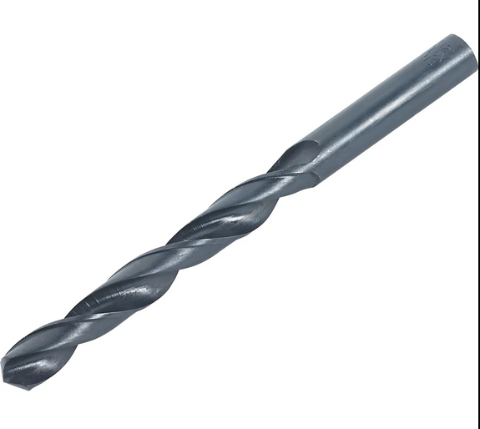 |  | - € | - €
Vrták 13,0 do železa | 100 | Ks | Špirálový vrták do železa ø 13,0 mm z rýchloreznej ocele HSS podľa normy DIN 338 celková dĺžka vrtáku 151 mm, pracovná dĺžka vrtáku 101 mm pravorezný špirálový vrták typu N vrcholový uhol vrtáku 118° Vrtákom do železa sa doporučuje vŕtať do: legovanej a nelegovanej ocele do pevnosti v ťahu 900 N/mm2 šedej liatiny sintrovaného železa temperovanej liatiny neželezných kovov a tvrdých plastov |  |  | - € | - €
Vrták 14,0 | 100 | Ks | ø13,5 mm až ø16 mm so stokou ø10 mm / ø16,5 mm až ø20 mm so stopkou ø13 mm |  |  | - € | - €
Vrták 2,0 HSS Kobalt | 200 | Ks | Dĺžka: 49 mm - valcová stopka- vŕtanie legovaných a antikoróznych ocelí do 1100 Mpa, liatín a farebných kovov |  |  | - € | - €
Vrták 2,3 HSS Kobalt | 200 | Ks | Priemer: 2,3mm Ceelková dĺžka: 53mm Pracovná dĺžka: 27mm Povrchová úprava: bronzový lesklý Upínanie: valcová stopka Špirála RN: (pravotočivý) Vrcholový uhol: 135º |  |  | - € | - €
Vrták 2,4 HSS Kobalt | 200 | Ks | Priemer: 2,4mm Ceelková dĺžka: 57mm Pracovná dĺžka: 30mm Povrchová úprava: bronzový lesklý Upínanie: valcová stopka Špirála RN: (pravotočivý) Vrcholový uhol: 135º | 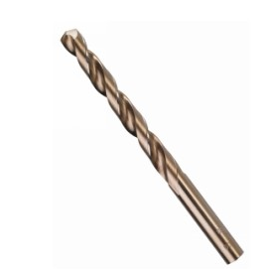 |  | - € | - €
Vrták 2,5 | 200 | Ks | Vhodné pre: Kov, Hliník Materiál: Rýchlorezná oceľ - HSS-ECo Priemer (od – do): 2,5 mm Pracovná dĺžka: 30 mm Normy: DIN 338 Priemer hriadeľa: 2,5 mm veľkosť Ø: 2,5x30 mm |  |  | - € | - €
Vrták 2,6 HSS Kobalt | 200 | Ks | Priemer: 2,6mm Ceelková dĺžka: 57mm Pracovná dĺžka: 30mm Povrchová úprava: bronzový lesklý Upínanie: valcová stopka Špirála RN: (pravotočivý) Vrcholový uhol: 135º |  |  | - € | - €
Vrták 2,8 | 200 | Ks | vrták do kovu HSS DIN 338 vrták vhodný na bežné vŕtanie štandardné HSS prevedenie celková dĺžka vrtáka: 61 mm pracovná dĺžka: 33 mm |  |  | - € | - €
Vrták 3,0 HSS Cobalt | 200 | Ks | Vrták Ø (mm) 3,0 Celková dĺžka (mm) 61 Použitie INOX / Oceľ Povrchová úprava COBALT 5% Pracovná dĺžka (mm) 33 Úchyt nástroja valcová stopka |  |  | - € | - €
Vrták 3,2 HSS Kobalt | 200 | Ks | Typ vrtáka Klasický, Stupňovitý Konštrukcia Kužeľový Určenie: Kov Priemer: 3,2 mm Dĺžka: 65 mm (6,5 cm) Špecifikácia Typ vrtáka: Klasický, Stupňovitý Konštrukcia Kužeľový Určenie Kov Vlastnosti: Priemer: 3,2 mm Dĺžka: 65 mm (6,5 cm) Materiál: HSS Upínanie: Valcová stopka Hĺbka vŕtacej korunky: 36 mm (3,6 cm) |  |  | - € | - €
Vrták 3,3 HSS Kobalt | 200 | Ks | Pracovná dĺžka [mm]: 37 Upínanie stopky: Valcová stopka Ľahká výmenu korunky: Nie Typ produktu: HSS-Co kobaltové vrtáky do kovu Priemer [mm]: 3,3 Druh: Do kovu |  |  | - € | - €
Vrták 3,4 | 100 | Ks | Priemer vrtáka: 3,4 mm Pracovná dĺžka vrtáka: 39 mm Celková dĺžka vrtáka: 70 mm Typ upnutia: valcová stopka |  |  | - € | - €
Vrták 3,5 | 600 | Ks | Vysoko výkonný vybrusovaný vrták kobaltový PN 2907-DIN 338 RN. Vrták s valcovou stopkou Charakteristika materiálu vrtáku: HSS Co 5% Kobaltová wolfram-molybdénová oceľ s veľmi dobrými reznými vlastnosťami, tvrdosťou pri zvýšených teplotách a húževnatosťou, vhodná pre ťažko obrobiteľné materiály Uhol stúpania špirály vrtáku 25-30° Vrcholový uhol naostrenia je 130°. celková dĺžka vrtáku 70 mm, pracovná dĺžka vrtáku 39 mm Vysoko výkonný vrták kobaltový HSS-Co so zvýšenou tepelnou odolnosťou. |  |  | - € | - €
Vrták 3,6 HSS Kobalt | 100 | Ks | Typ vrtáka: špirálový Upevnenie: cylindrický Účel: na kov Priemer vrtáku: 3,6 mm Veľkosť: 3,6 mm Materiál: HSS Kobalt 5% |  |  | - € | - €
Vrták 3,7 | 200 | Ks | Dĺžka (mm): 70 Celková dĺžka (L2) mm: 70 Pracovná dĺžka (L1) mm: 39 Priemer (D) mm: 3,7 Špirálový vrták z rýchloreznej ocele podľa DIN 338 Pravorezný špirálový vrták typ N, špička vrtáka 135°, krížový výbrus DIN 1412 C, tolerancia priemeru h 8 Zásuvný koniec zodpovedá priemeru vŕtania, farba vrtáka: lesklá Dvojbritý nástroj, valcový, s dvoma špirálami |  |  | - € | - €
Vrták 3,8 HSS Kobalt | 100 | Ks | Vysokovýkonný kobaltový vrták HSS-Co DIN338 so zvýšenou tepelnou odolnosťou, vhodný na vŕtanie v nerezovej oceli. 5%Co |  |  | - € | - €
Vrták 3,9 HSS Kobalt | 100 | Ks | Vŕtačka vyrobená z rýchloreznej ocele (M35) s tvrdosťou 66°HRC (+/-1°), vrcholový uhol 135° Tolerancia priemeru h8. V súlade s normou DIN-1412 Cylindrický držiak zodpovedajúci priemeru vrtáka. |  |  | - € | - €
Vrták 4,0 cobaltový do železa | 600 | Ks | Priemer vrtáka: 4,0 mm Dĺžka vrtáka: 75 mm Použitie/rozdelenie: vrták HSS-CO kobaltový do nerezu Pracovná dĺžka: 43 mm |  |  | - € | - €
Vrták 4,1 cobaltový do železa | 600 | Ks | Jedinečná špička zvyšuje efektivitu a eliminuje pohybVhodné na prenosné alebo stacionárne vŕtanie vysokolegovaných ocelí a kovov s pevnosťou v ťahu do 1100 N/mm²Hrot „bez pohybu“ umožňuje ľahšie prenikanie do všetkých povrchov (5 mm a viac). Priemer: 4,1 mm Dĺžka produktu: 75 cm |  |  | - € | - €
Vrták 4,2 | 930 | Ks | Vhodné pre: Kov, Hliník Materiál: Rýchlorezná oceľ - HSS-ECo Priemer (od – do): 4,2 mm Pracovná dĺžka: 43 mm Uchytenie: Normálny úchyt Normy: DIN 338 Priemer hriadeľa: 4,2 mm veľkosť Ø: 4,2x43 mm Celková dĺžka: 75 mm |  |  | - € | - €
Vrták 4,3 HSS Cobalt | 550 | Ks | Priemer: 4,3 mm Pracovná dĺžka: 47 mm Celková dĺžka: 80 mm Špirálové vrtáky z rýchloreznej ocele podľa DIN 338, plne brúsené. Typ N, rovná stopka, pravorezná, uhol hrotu 135° a delený hrot podľa DIN 1412 C |  |  | - € | - €
Vrták 4,4 HSS Kobalt | 300 | Ks | Priemer vrtáku (d0) 4,4 mm Celková dĺžka (l) 80 mm Pracovná dĺžka 47 mm Oceľ do 1000 N / mm2 legovaná a nelegovaná Nehrdzavejúca oceľ (nerezová oceľ) Tepelne spracovaná a kalená oceľ Ložisková oceľ Neželezný kov |  |  | - € | - €
Vrták 4,5 | 250 | Ks | Vhodné pre: Kov, Hliník Materiál: Rýchlorezná oceľ - HSS-ECo Priemer (od – do): 4,5 mm Pracovná dĺžka: 47 mm Normy: DIN 338 Priemer hriadeľa: 4,5 mm veľkosť Ø: 4,5x47 mm Celková dĺžka: 80 mm |  |  | - € | - €
Vrták 4,6 | 200 | Ks | vrták do kovu HSS DIN 338 vrták vhodný na bežné vŕtanie štandardné HSS prevedenie celková dĺžka vrtáka: 80 mm pracovná dĺžka: 47 mm |  |  | - € | - €
Vrták 4,7 HSS Kobalt | 200 | Ks | Názov: Vŕtačka do kovu Veľkosť: 4,7 mm Materiál:HSS Kobalt 5% |  |  | - € | - €
Vrták 4,8 | 300 | Ks | Vhodné: pre Kov Materiál: HSS-Oceľ Priemer (od – do): 4,8 mm Pracovná dĺžka: 52 mm Normy: DIN 338 Veľkosť: 4,8 x 86 mm Celková dĺžka: 86 mm |  |  | - € | - €
Vrták 4,9 HSS Kobalt | 200 | Ks | Priemer vrtáku (d0): 4,9 mm Celková dĺžka (l): 86 mm Pracovná dĺžka: 52 mm Stavebné materiály: Oceľ do 1000 N / mm2 legovaná a nelegovaná Nehrdzavejúca oceľ (nerezová oceľ) Tepelne spracovaná a kalená oceľ Ložisková oceľ Neželezný kov |  |  | - € | - €
Vrták 5,0 | 400 | Ks | Priemer: 5,0 mm Pracovná dĺžka: 52 mm Celková dĺžka: 86 mm Smer skrutkovice: pravotočivá Uhol skrutkovice: 36° Uhol britu: 135°, tvar C dle DIN 1412 (pre trieskové obrábanie nerezových ocelí a špeciálnych materiálov) Materiál: HSS - Rýchlorezná legovaná oceľ + Co5 Norma: DIN 338 (nahrádza PN 2907) |  |  | - € | - €
Vrták 5,1 HSS Kobalt | 100 | Ks | Priemer vrtáka: 5,1 mm Dĺžka vrtáka: 86 mm Použitie/rozdelenie: vrták HSS-CO kobaltový do nerezu Pracovná dĺžka: 52 mm vyrobené zo špeciálnej HSS ocele s 5% kobaltu pre dlhú životnosť presný nástroj podľa DIN 338 RN, zachováva rozmerovú presnosť vŕtanej diery |  |  | - € | - €
Vrták 5,2 HSS Kobalt | 200 | Ks | vŕtanie do kovu Jeho priemer dosahuje 5,2 mm Celková dĺžka vrtáka je 86 mm Jeho výrobným materiálom je HSS Spôsob uchytenia: valcová stopka Vŕtacia korunka má hĺbku 52 mm Kužeľový vrták zaručuje spoľahlivosť a dlhú životnosť |  |  | - € | - €
Vrták 5,3 HSS Kobalt | 100 | Ks | D (priemer) = 5,3 mm L1 (celková dĺžka) = 86 mm L2 (pracovná dĺžka) = 55 mm Špecifikácia: valcová rukoväť tvrdosť: 66°HRc (+/-1°) vrcholový uhol: 135° norma: DIN-1412 |  |  | - € | - €
Vrták 5,4 HSS Kobalt | 100 | Ks | Priemer: 5,4 mm Pracovná dĺžka: 91 mm Celková dĺžka: 139 mm Norma: DIN 340 Smer otáčania: pravorezné Vyrobené z: HSS-Co. 5 % Typ upínania: guľaté Dostupné primery: 2 - 13 mm Maximálna dostupná dĺžka: 205 mm |  |  | - € | - €
Vrták 5,5 Cobalt do železa | 300 | Ks | rýchlorezná oceľ HSS Co • tvrdosť HRC 62-65 • uhol brousenia 135° Používa sa na vytvorenie priechodného alebo slepého otvoru v plnom materiáli a/alebo zväčšenie priemeru existujúceho otvoru. Vrták do kovu HSS 5,5*93 mm COBALT DIN338 Je vyrobený z rýchlorezajúcej ocele HSS Co s tvrdosťou HRC 62-65 a uhlom brousenia 135° |  |  | - € | - €
Vrták 5,6 HSS Kobalt | 100 | Ks | Na robustné vŕtanie v kove Samostrediaci hrot PointTeQ zostáva ostrý a zaisťuje dlhodobú trvanlivosť Valcová stopka Vyššia rýchlosť vŕtania vytvára menej tepla a chráni pred opotrebovaním Vyrobené podľa DIN 338, vrták typu N (uhol drážky) a hrot 135 stupňov, odchýlka priemeru h8 Priemer: 5,6 mm Pracovná dĺžka: 57 mm Celková dĺžka: 93 mm |  |  | - € | - €
Vrták 5,8 | 300 | Ks | Vrták do kovu HSS DIN 338 Vrták vhodný na bežné vŕtanie štandardné HSS prevedenie Celková dĺžka vrtáka: 93 mm Pracovná dĺžka: 57 mm |  |  | - € | - €
Vrták 5,9 HSS Kobalt | 100 | Ks | DIN 340 - predĺžené, Typ N, pravorezné vyrobené z kobaltom legovanej ocele, obsah kobaltu 5% vrtáky do kovu použiteľné i do antikora a ďalších tvrdých materiálov špica je od priemeru 2,0 mm opatrená krížovým brusom - vrták sa do materiálu lepšie zavŕtava, nevyžaduje jamkovanie zlatohnedé alebo striebornej |  |  | - € | - €
Vrták 6,0mm do železa | 100 | Ks | Priemer: 6,0 mm Celková dĺžka: 93 mm Pracovná dĺžka: 57 mm | 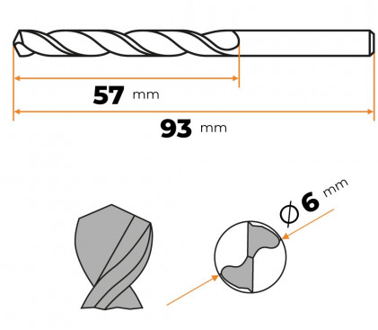 |  | - € | - €
Vrták 6,2 HSS Kobalt | 100 | Ks | Priemer vrtáka: 6,2 mm Dĺžka vrtáka: 101 mm Použitie/rozdelenie: vrták HSS-CO kobaltový do nerezu Pracovná dĺžka: 63 mm presný nástroj podľa DIN 338 RN, zachováva rozmerovú presnosť vŕtanej diery |  |  | - € | - €
Vrták 6,3 | 250 | Ks | Vrták do kovu z rýchloreznej ocele HSS podľa normy DIN 338, ČSN 22 1121 celková dĺžka vrtáku 101mm, pracovná dĺžka vrtáku 63mm pravorezný špirálový vrták typu N vrcholový uhol vrtáku 118° Vrtákom do kovu sa doporučuje vŕtať do: legovanej a nelegovanej ocele do pevnosti v ťahu 900 N/mm2 šedej liatiny sintrovaného železa temperovanej liatiny neželezných kovov a tvrdých plastov |  |  | - € | - €
Vrták 6,4 | 400 | Ks | Dĺžka (mm): 101 Rozmery: 6,4 x 101 mm Vrták do kovu HSS podľa DIN 338 Uhol špičky 135 ° Vhodné na vŕtanie v legovanej a nelegovanej oceli, oceľoliatine, liatine, neželezných kovoch a umelej hmote | 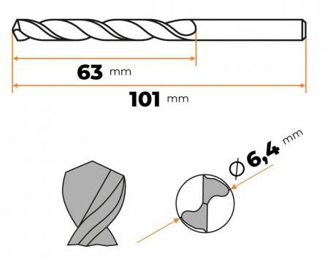 |  | - € | - €
Vrták 6,5 Cobalt do železa | 400 | Ks | Typ hlavy: kobalt Priemer: 6,5 mm Pracovná dĺžka: 63 mm Dĺžka vrtáku: 101 mm Aplikačný materiál: Kovové Vysokorýchlostná oceľ legovaná 5% kobaltom Unikátna špička zlepšuje efektivitu a eliminuje chôdzu Vhodné pre prenosné alebo stacionárne vŕtanie vysoko legovaných ocelí a kovov s pevnosťou v ťahu do 1100 N/mm² |  |  | - € | - €
Vrták 6,6 HSS Kobalt | 100 | Ks | Druh vrtáku HSS-Co Priemer: 6,6 mm Pracovná dĺžka: 57 mm Celková dĺžka: 93 mm Normy: DIN 338 Typ: N Pravorezné Obsah kobaltu 5% Vybrusované Od 2,0 mm a křížovým brusem Uhol: 130° Prevedenie: zlatohnedé Použitie do materiálu: Legovaná oceľ Nelegovaná oceľ Železo Liatina |  |  | - € | - €
Vrták 7,8 | 200 | Ks | Vrták do kovu z rýchloreznej ocele HSS podľa normy DIN 338, ČSN 22 1121 Celková dĺžka vrtáku 117mm, pracovná dĺžka vrtáku 75mm pravorezný špirálový vrták typu N vrcholový uhol vrtáku 118° Vrtákom do kovu sa doporučuje vŕtať do: legovanej a nelegovanej ocele do pevnosti v ťahu 900 N/mm2 šedej liatiny sintrovaného železa temperovanej liatiny neželezných kovov a tvrdých plastov veľkosť vrtáku ø : 7,8mm |  |  | - € | - €
Vrták 7,9 | 200 | Ks | veľkosť vrtáku ø : 7,9mm Vrták do kovu z rýchloreznej ocele HSS podľa normy DIN 338, ČSN 22 1121 celková dĺžka vrtáku 117 mm, pracovná dĺžka vrtáku 75mm pravorezný špirálový vrták typu N vrcholový uhol vrtáku 118° Vrtákom do kovu sa doporučuje vŕtať do: legovanej a nelegovanej ocele do pevnosti v ťahu 900 N/mm2 šedej liatiny sintrovaného železa temperovanej liatiny neželezných kovov a tvrdých plastov |  |  | - € | - €
Vrták 8,0 | 400 | Ks | Vhodné pre: Kov, Hliník Materiál: HSS Priemer (od – do): 8 mm Pracovná dĺžka: 109 mm Normy: DIN 340 Priemer hriadeľa: 8 mm veľkosť Ø: 8x109 mm Celková dĺžka: 165 mm |  |  | - € | - €
Vrták 8,5 Cobalt do železa | 100 | Ks | Priemer 8,5 mm Dĺžka 117 mm (11,7 cm) Materiál HSS Upínanie Valcová stopka Hĺbka vŕtacej korunky 75 mm (7,5 cm) Hodí sa na vŕtanie do kovu Má priemer 8,5 mm Celková dĺžka vrtáka zodpovedá 117 mm Na jeho zhotovenie bol zvolený kvalitný materiál, konkrétne HSS Na uchytenie slúži valcová stopka Vŕtacia korunka má hĺbku 75 mm |  |  | - € | - €
Vrták 9,0 | 100 | Ks | Priemer 9,0 mm Celková dĺžka 125 mm Pracovná dĺžka 78 mm Nekĺzavý driek s 3 plôškami zamedzuje prekĺzavaniu vrtáku v skľučovadle (iba pre priemery 5,0 mm a väčšie) Použitie: kov, nerez, plast Typ upnutia: valcová stopka |  |  | - € | - €
Vrták 9,5 | 100 | Ks | Vhodné pre Kov Materiál HSS-Oceľ Priemer (od – do) 9,5 mm Pracovná dĺžka 81 mm Normy DIN 338 Celková dĺžka 125 mm |  |  | - € | - €
Vrták cobaltový 2,5mm | 300 | Ks | kobaltový vrták s priemerom 2,5 mm Priemer vŕtaného otvoru: 2,5 mm Vhodné pre: Oceľ, ušľachtilá oceľ Materiál: Oceľ, Mosadz Norma: DIN 1897 Rozmery a hmotnosť (netto) Hmotnosť: 1 g Výška: 4,3 cm Šírka: 3 mm Hĺbka: 3 mm | 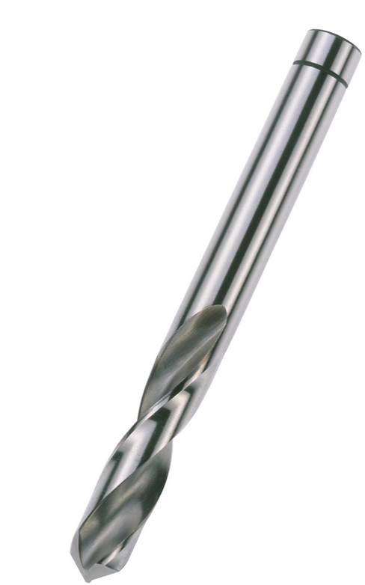 |  | - € | - €
Vrták cobaltový 4,0mm | 400 | Ks | priemer vrtáka: 4,0 mm celková dĺžka: 55 mm dĺžka pracovnej časti: 22 mm vrták HSS-Cobalt PZ je určený na vŕtanie do kovu s rozťažnosťou do 1100 N/mm vrtáky HSS-Co PZ od firmy Alpen sú vyrobené v súlade s normou DIN1897PZ, z vysoko kvalitnej ocele s 5% prímesou kobaltu |  |  | - € | - €
Vrták cobaltový 4,1mm | 400 | Ks | Priemer: 4,1 mm Celková dĺžka: 75 mm Pracovná dĺžka: 43 mm Povrchová úprava: bronzový lesklý Upínanie: valcová stopka Špirála: RN (pravotočivý) Vrcholový uhol: 135º + krížový podbrus Vysokovýkonný kobaltový vrták HSS-Co DIN338, 5% Co Vhodný pre : Oceľ do 1100 N/mm2, nerez, liatina, hliník, bronz, mosadz Možno použiť aj pre: plast, plexisklo, drevo, laminodosky |  |  | - € | - €
Vrták cobaltový 4,2mm | 900 | Ks | Priemer vrtáka: 4,2 mm Dĺžka vrtáka: 75 mm Použitie/rozdelenie: vrták HSS-CO kobaltový do nerezu Pracovná dĺžka: 43 mm vrták s prímesou Kobaltu, ideálny na vŕtanie do nerezovej ocele vyrobené zo špeciálnej HSS ocele s 5% kobaltu pre dlhú životnosť presné centrovanie vďaka prispôsobenej prednej časti presný nástroj podľa DIN 338 RN, zachováva rozmerovú presnosť vŕtanej diery |  |  | - € | - €
Vrták cobaltový 4,5mm | 400 | Ks | Veľkosť: 4,5 mm Dĺžka: 80 mm Pracovná dĺžka: 47 mm Uhol vrtáka: 130° Upevnenie: valcové Vŕtanie: bez príklepu v súlade s normou DIN338, z vysoko kvalitnej ocele s 5% prímesou kobaltu, špička je naostrená pod uhlom 130° Práca pri teplote do 600 °C, vŕtanie aj v podmienkach vysokého tepelného zaťaženia |  |  | - € | - €
Vrták cobaltový 5,0mm | 400 | Ks | Priemer: 5,0 mm Celková dĺžka: 86 mm Pracovná dĺžka: 52 mm Povrchová úprava: bronzový lesklý Upínanie: valcová stopka Špirála: RN (pravotočivý) Vrcholový uhol: 135º + krížový podbrus Vysokovýkonný kobaltový vrták HSS-Co DIN338, 5% Co Vhodný pre : Oceľ do 1100 N/mm2, nerez, liatina, hliník, bronz, mosadz Možno použiť aj pre: plast, plexisklo, drevo, laminodosky |  |  | - € | - €
Vrták cobaltový 5,5mm | 400 | Ks | oceľ: HSS-CO M35 obsah kobaltu: 5% rozmer vrtáka: 5,5 mm hrot: 2-stupňový, brúsený pod uhlom 125° Vrták do kovu z rýchloreznej ocele HSS M35 s prídavkom 5% kobaltu Vrtáky podľa DIN 338 Valcová stopka |  |  | - € | - €
Vrták cobaltový 10,0mm | 400 | Ks | Priemer vrtáka: 10,0 mm Dĺžka vrtáka: 133 mm Použitie/rozdelenie: vrták HSS-CO kobaltový do nerezu Pracovná dĺžka: 87 mm vrták s prímesou Kobaltu, ideálny na vŕtanie do nerezovej ocele vyrobené zo špeciálnej HSS ocele s 5% kobaltu pre dlhú životnosť presný nástroj podľa DIN 338 RN, zachováva rozmerovú presnosť vŕtanej diery |  |  | - € | - €
Vrták cobaltový 10,5mm | 400 | Ks | Priemer: 10,5 mm Celková dĺžka: 133 mm Pracovná dĺžka: 87 mm Povrchová úprava: bronzový lesklý Upínanie: valcová stopka Špirála: RN (pravotočivý) Vrcholový uhol: 135º + krížový podbrus Vysokovýkonný kobaltový vrták HSS-Co DIN338, 5% Co Vhodný pre : Oceľ do 1100 N/mm2, nerez, liatina, hliník, bronz, mosadz Možno použiť aj pre: plast, plexisklo, drevo, laminodosky |  |  | - € | - €
Vrták cobaltový 12,0mm | 400 | Ks | Priemer vrtáka: 12,0 mm Dĺžka vrtáka: 151 mm Použitie/rozdelenie: vrták HSS-CO kobaltový do nerezu Pracovná dĺžka: 101 mm vrták s prímesou Kobaltu, ideálny na vŕtanie do nerezovej ocele vyrobené zo špeciálnej HSS ocele s 5% kobaltu pre dlhú životnosť presný nástroj podľa DIN 338 RN, zachováva rozmerovú presnosť vŕtanej diery |  |  | - € | - €
Vrták cobaltový 2,0mm | 400 | Ks | Priemer vrtáka: 2,0 mm Dĺžka vrtáka: 49 mm Použitie/rozdelenie: vrták HSS-CO kobaltový do nerezu Pracovná dĺžka: 24 mm vrták s prímesou Kobaltu, ideálny na vŕtanie do nerezovej ocele vyrobené zo špeciálnej HSS ocele s 5% kobaltu pre dlhú životnosť presný nástroj podľa DIN 338 RN, zachováva rozmerovú presnosť vŕtanej diery |  |  | - € | - €
Vrták cobaltový 3,0mm | 400 | Ks | Priemer vrtáka: 3,0 mm Dĺžka vrtáka: 61 mm Použitie/rozdelenie: vrták HSS-CO kobaltový do nerezu Pracovná dĺžka: 33 mm vrták s prímesou Kobaltu, ideálny na vŕtanie do nerezovej ocele vyrobené zo špeciálnej HSS ocele s 5% kobaltu pre dlhú životnosť presný nástroj podľa DIN 338 RN, zachováva rozmerovú presnosť vŕtanej diery |  |  | - € | - €
Vrták cobaltový 3,2mm | 400 | Ks | Priemer vrtáka: 3,2 mm Dĺžka vrtáka: 65 mm Použitie/rozdelenie: vrták HSS-CO kobaltový do nerezu Pracovná dĺžka: 36 mm vrták s prímesou Kobaltu, ideálny na vŕtanie do nerezovej ocele vyrobené zo špeciálnej HSS ocele s 5% kobaltu pre dlhú životnosť presný nástroj podľa DIN 338 RN, zachováva rozmerovú presnosť vŕtanej diery |  |  | - € | - €
Vrták cobaltový 3,5mm | 400 | Ks | Priemer vrtáka: 3,5 mm Dĺžka vrtáka: 70 mm Použitie/rozdelenie: vrták HSS-CO kobaltový do nerezu Pracovná dĺžka: 39 mm vrták s prímesou Kobaltu, ideálny na vŕtanie do nerezovej ocele vyrobené zo špeciálnej HSS ocele s 5% kobaltu pre dlhú životnosť presný nástroj podľa DIN 338 RN, zachováva rozmerovú presnosť vŕtanej diery |  |  | - € | - €
Vrták cobaltový 6,0mm | 400 | Ks | Priemer vrtáka: 6,0 mm Dĺžka vrtáka: 93 mm Použitie/rozdelenie: vrták HSS-CO kobaltový do nerezu Pracovná dĺžka: 57 mm vrták s prímesou Kobaltu, ideálny na vŕtanie do nerezovej ocele vyrobené zo špeciálnej HSS ocele s 5% kobaltu pre dlhú životnosť presný nástroj podľa DIN 338 RN, zachováva rozmerovú presnosť vŕtanej diery | 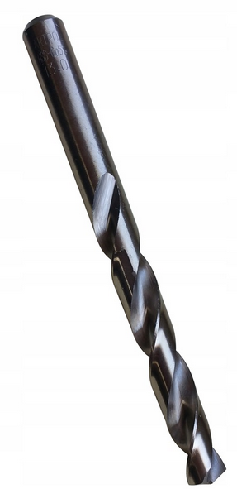 |  | - € | - €
Vrták cobaltový 6,4mm | 400 | Ks | Vysoko výkonný vybrusovaný kobaltový vrták 6,4 mm PN 2907-DIN 338 RN Charakteristika materiálu kobaltového vrtáku: HSS Co 5% Kobaltová wolfram-molybdénová oceľ s veľmi dobrými reznými vlastnosťami, tvrdosťou pri zvýšených teplotách a húževnatosťou, vhodná pre ťažko obrobiteľné materiály Uhol stúpania špirály kobaltového vrtáku 25-30° Vrcholový uhol naostrenia je 130° celková dĺžka kobaltového vrtáku 6,4 mm je 101 mm, pracovná dĺžka vrtáku 63 mm |  |  | - € | - €
Vrták cobaltový 6,5 | 400 | Ks | Priemer vrtáka: 6,5 mm Dĺžka vrtáka: 101 mm Použitie/rozdelenie: vrták HSS-CO kobaltový do nerezu Pracovná dĺžka: 63 mm vrták s prímesou Kobaltu, ideálny na vŕtanie do nerezovej ocele vyrobené zo špeciálnej HSS ocele s 5% kobaltu pre dlhú životnosť presný nástroj podľa DIN 338 RN, zachováva rozmerovú presnosť vŕtanej diery | 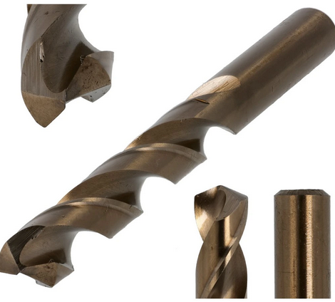 |  | - € | - €
Vrták cobaltový 8,0mm | 400 | Ks | Priemer vrtáka: 8,0 mm Dĺžka vrtáka: 117 mm Použitie/rozdelenie: vrták HSS-CO kobaltový do nerezu Pracovná dĺžka: 75 mm vrták s prímesou Kobaltu, ideálny na vŕtanie do nerezovej ocele vyrobené zo špeciálnej HSS ocele s 5% kobaltu pre dlhú životnosť presný nástroj podľa DIN 338 RN, zachováva rozmerovú presnosť vŕtanej diery |  |  | - € | - €
Vrták cobaltový 8,5 | 400 | Ks | Priemer vrtáka: 8,5 mm Dĺžka vrtáka: 117 mm Použitie/rozdelenie: vrták HSS-CO kobaltový do nerezu Pracovná dĺžka: 75 mm vrták s prímesou Kobaltu, ideálny na vŕtanie do nerezovej ocele vyrobené zo špeciálnej HSS ocele s 5% kobaltu pre dlhú životnosť presný nástroj podľa DIN 338 RN, zachováva rozmerovú presnosť vŕtanej diery |  |  | - € | - €
Vrták karbidový 1mm | 400 | Ks | k.č. 891 638 1 |  |  | - € | - €

Závitník stroj.kombi HSS M3 | 100 | Ks | k.č. 653 973 |  |  | - € | - €
Závitník stroj.kombi HSS M4 | 100 | Ks | k.č. 653 974 |  |  | - € | - €
Závitník stroj.kombi HSS M5 | 100 | Ks | k.č. 653 975 |  |  | - € | - €
Závitník stroj.kombi HSS M6 | 100 | Ks | k.č. 653 976 |  |  | - € | - €
Závitník stroj.kombi HSS M8 | 100 | Ks | k.č. 653 978 |  |  | - € | - €
Závitník strojný M10 | 100 | Ks | Kvalitný strojný závitník z rýchloreznej ocele HSS triedy M2. Závitník má celkovú dĺžku 100 mm, z toho dĺžka závitu je 24 mm. Závit veľkosti M10 so stúpaním 1,5 mm. |  |  | - € | - €
Závitník strojný M16 | 100 | Ks | Strojný závitník( rýchloreznej) M 16 špirálová drážka Stúpanie: 2,0, základná Drážka skrutkovnice 35A ° Lícovanie: 2N Valcovaný profil závitu Norma: DIN 376 (tenká stopka) Materiál: HSS - Rýchlorezná oceľ Nezliatinové ocele s pevnosťou do 600 N / mm2 Mäkké materiály(mosaz, meď , hliník) Valcované závitníky so strednou toleranciou 2N sú vhodné pre bežné skrutkové spojenie - bez požiadaviek na toleranciu závitu. Preťahovanie závitov |  |  | - € | - €
Závitník strojný M4 | 100 | Ks | Kvalitný strojný závitník z rýchloreznej ocele HSS triedy M2. Závitník má celkovú dĺžku 63 mm, z toho dĺžka závitu je 13 mm. Závit veľkosti M4 so stúpaním 0,7 mm. |  |  | - € | - €
Závitník strojný M5 | 100 | Ks | Kvalitný strojný závitník z rýchloreznej ocele HSS triedy M2. Závitník má celkovú dĺžku 70 mm, z toho dĺžka závitu je 16 mm. Závit veľkosti M5 so stúpaním 0,8 mm. |  |  | - € | - €
Závitník strojný M6 | 100 | Ks | Kvalitný strojný závitník z rýchloreznej ocele HSS triedy M2. Závitník má celkovú dĺžku 80 mm, z toho dĺžka závitu je 19 mm. Závit veľkosti M6 so stúpaním 1 mm. |  |  | - € | - €
Závitník strojný M8 | 100 | Ks | k.č. 653 8 |  |  | - € | - €

Hlavica gola 1" kovaná 32mm | 100 | Ks | Dĺžka [mm]: 92 Profil: 6-hran predĺžený Pracovná dĺžka [mm]: 18 Pracovná hĺbka [mm]: 18.3 Druh závitu: M22 Rozmer kľúča [Metric]: 32 Typ produktu: 1" nástrčné 6 hranné orechy Pre závity: M22 Celková dĺžka [cm]: 92 Upnutie: 1" štvorhran Druh: Rázové Priemer [mm]: 52 EAN kód: 4058546407117 | 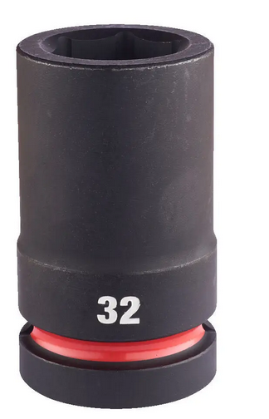 |  | - € | - €
Hlavica gola 1/2" 10 | 100 | Ks | Dĺžka [mm]: 38 Profil: 6-hran Pracovná dĺžka [mm]: 4 Pracovná hĺbka [mm]: 4.6 Druh závitu: M6 Magnetický: Nie Rozmer kľúča [Metric]: 10 Typ produktu: 1/2" nástrčné 6 hranné orechy Celková dĺžka [cm]: 38 Upnutie: 1/2" štvorhran Druh: Rázové Priemer [mm]: 17.5 EAN kód: 4058546405892 | 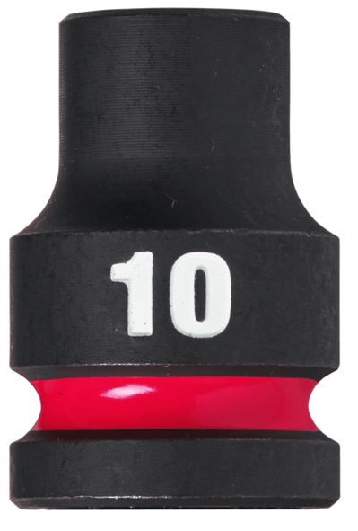 |  | - € | - €
Hlavica gola 1/2" 14 | 100 | Ks |  |  |  | - € | - €
Hlavica gola 1/2" 14 imbus | 100 | Ks | Proxxon 23468 gola hlavica imbus 1/2" Proxxon celková dĺžka: 100 mm bit vyrobený z vysoko ušľachtilej ocele s prídavkom kremíka, mangánu a molybdénu. hlavica je vykutá z ocele 31CrV. Vysoký obsah uhlíka, zaručuje veľkú tvrdosť | 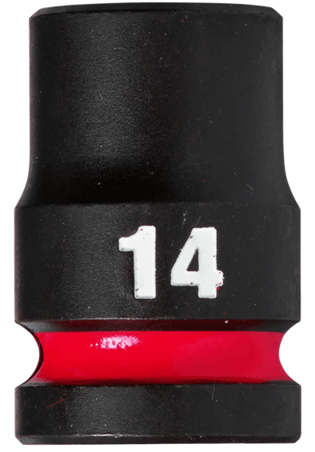 |  | - € | - €
Hlavica gola 1/2" 16 | 100 | Ks | Dĺžka [mm]: 38 Profil: 6-hran Pracovná dĺžka [mm]: 9 Pracovná hĺbka [mm]: 9.6 Magnetický: Nie Rozmer kľúča [Metric]: 16 Identifikátor Take it easy: Nie Guľová hlava: Nie Pridržiavacia funkcia: Nie |  |  | - € | - €
Hlavica gola 1/2" 17 | 100 | Ks | Dĺžka [mm]: 38 Profil: 6-hran Pracovná dĺžka [mm]: 10 Pracovná hĺbka [mm]: 10 Magnetický: Nie Rozmer kľúča [Metric]: 17 Identifikátor Take it easy: Nie Guľová hlava: Nie Pridržiavacia funkcia: Nie Typ produktu: 1/2" nástrčné 6 hranné orechy Celková dĺžka [cm]: 38 Upnutie: 1/2" štvorhran Druh: Rázové Priemer [mm]: 27.5 EAN kód: 4058546405960 | 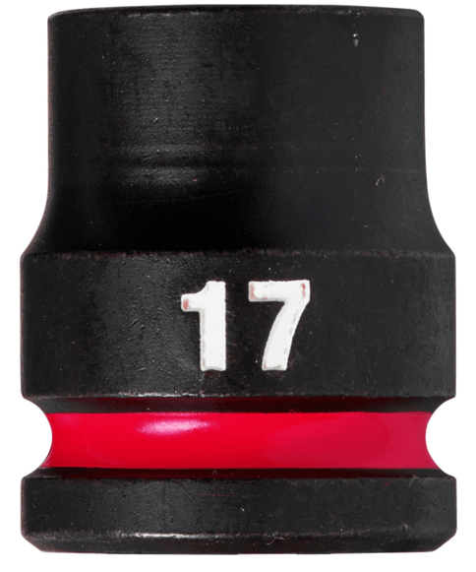 |  | - € | - €
Hlavica gola 1/2" 18 | 100 | Ks | Dĺžka [mm]: 38 Profil: 6-hran Pracovná hĺbka [mm]: 10.2 Druh závitu: M12 Magnetický: Nie Rozmer kľúča [Metric]: 18 Identifikátor Take it easy: Nie Guľová hlava: Nie Pridržiavacia funkcia: Nie Typ produktu: 1/2" nástrčné 6 hranné orechy Celková dĺžka [cm]: 38 Upnutie: 1/2" štvorhran Druh: Rázové Priemer [mm]: 27.5 EAN kód: 4058546405977 | 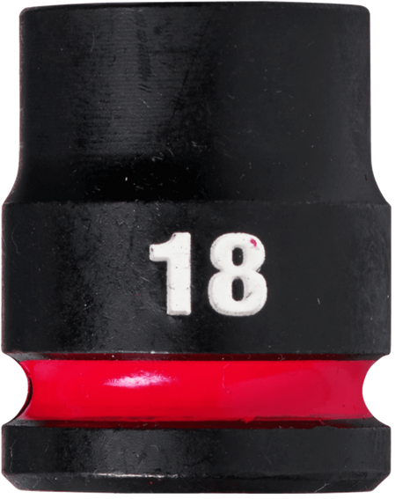 |  | - € | - €
Hlavica gola 1/2" 19 | 100 | Ks | Dĺžka [mm]: 38 Profil: 6-hran Pracovná dĺžka [mm]: 11 Pracovná hĺbka [mm]: 11.1 Magnetický: Nie Rozmer kľúča [Metric]: 19 Identifikátor Take it easy: Nie Guľová hlava: Nie Pridržiavacia funkcia: Nie Typ produktu: 1/2" nástrčné 6 hranné orechy Celková dĺžka [cm]: 38 Upnutie: 1/2" štvorhran Druh: Rázové Priemer [mm]: 28.5 EAN kód: 4058546405984 | 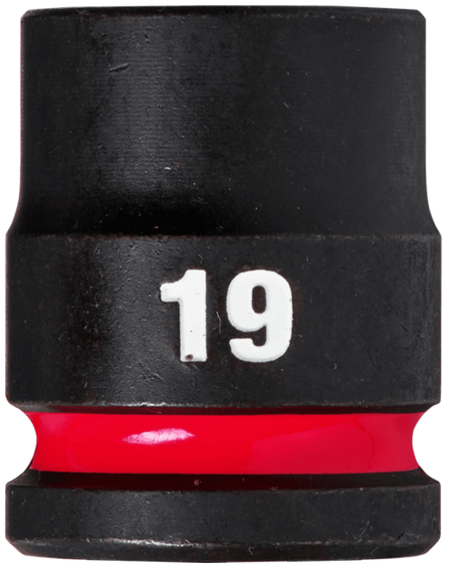 |  | - € | - €
Hlavica gola 1/2" 20 | 100 | Ks | Dĺžka [mm]: 38 Profil: 6-hran Pracovná dĺžka [mm]: 11 Pracovná hĺbka [mm]: 11.5 Magnetický: Nie Rozmer kľúča [Metric]: 20 Identifikátor Take it easy: Nie Guľová hlava: Nie Pridržiavacia funkcia: Nie Množstvo v balení [ks]: 1 Typ produktu: 1/2" nástrčné 6 hranné orechy Celková dĺžka [cm]: 38 Upnutie: 1/2" štvorhran Druh: Rázové Priemer [mm]: 29.2 EAN kód: 4058546405991 | 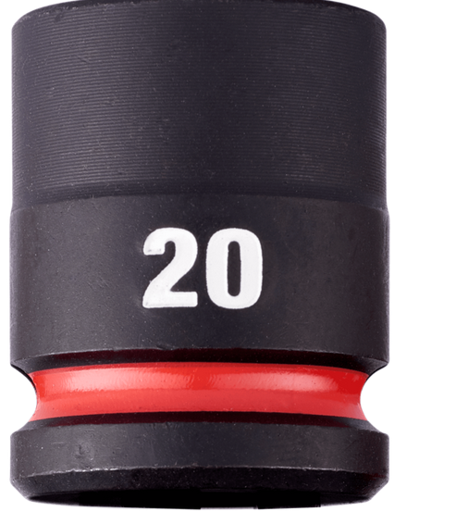 |  | - € | - €
Hlavica gola 1/2" 24 | 200 | Ks | Dĺžka [mm]: 40 Profil: 6-hran Pracovná hĺbka [mm]: 13.9 Druh závitu: M16 Magnetický: Nie Rozmer kľúča [Metric]: 24 Identifikátor Take it easy: Nie Guľová hlava: Nie Pridržiavacia funkcia: Nie Typ produktu: 1/2" nástrčné 6 hranné orechy Celková dĺžka [cm]: 40 Upnutie: 1/2" štvorhran Druh: Rázové Priemer [mm]: 34.2 EAN kód: 4058546406035 | 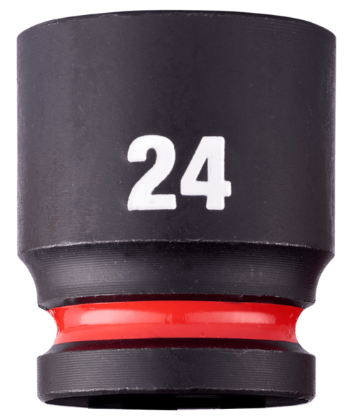 |  | - € | - €
Hlavica gola 1/2" 27 | 100 | Ks | Dĺžka [mm]: 42 Profil: 6-hran Pracovná dĺžka [mm]: 15 Pracovná hĺbka [mm]: 15 Druh závitu: M18 Magnetický: Nie Rozmer kľúča [Metric]: 27 Identifikátor Take it easy: Nie Guľová hlava: Nie Pridržiavacia funkcia: Nie Typ produktu: 1/2" nástrčné 6 hranné orechy Celková dĺžka [cm]: 42 Upnutie: 1/2" štvorhran Druh: Rázové Priemer [mm]: 38.2 EAN kód: 4058546406066 | 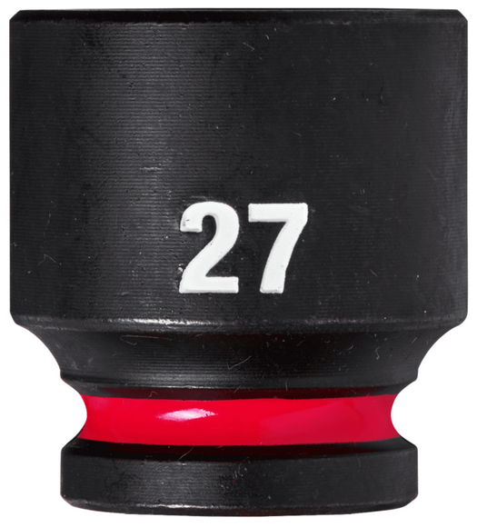 |  | - € | - €
Hlavica gola 1/2" 30 | 100 | Ks | Dĺžka [mm]: 44 Profil: 6-hran Pracovná dĺžka [mm]: 16 Pracovná hĺbka [mm]: 16.7 Druh závitu: M20 Magnetický: Nie Rozmer kľúča [Metric]: 30 Identifikátor Take it easy: Nie Guľová hlava: Nie Pridržiavacia funkcia: Nie Typ produktu: 1/2" nástrčné 6 hranné orechy Celková dĺžka [cm]: 44 Upnutie: 1/2" štvorhran Druh: Rázové Priemer [mm]: 42.8 EAN kód: 4058546406097 | 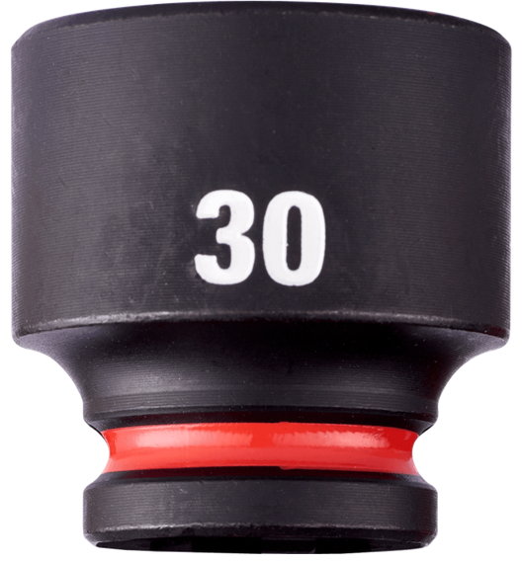 |  | - € | - €
Hlavica gola 1/2" 8 imbus | 100 | Ks | Dĺžka [mm]: 38 Profil: 6-hran Pracovná dĺžka [mm]: 4 Pracovná hĺbka [mm]: 4.2 Magnetický: Nie Rozmer kľúča [Metric]: 8 Identifikátor Take it easy: Nie Guľová hlava: Nie Pridržiavacia funkcia: Nie Typ produktu: 1/2" nástrčné 6 hranné orechy Celková dĺžka [cm]: 38 Upnutie: 1/2" štvorhran Druh: Rázové Priemer [mm]: 15 EAN kód: 4058546405878 | 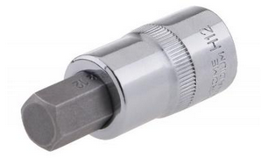 |  | - € | - €
Hlavica gola 1/2" 8 imbus predĺžená | 100 | Ks | Dĺžka [mm]: 78 Profil: 6-hran predĺžený Pracovná dĺžka [mm]: 4 Pracovná hĺbka [mm]: 4.2 Druh závitu: M5 Magnetický: Nie Rozmer kľúča [Metric]: 8 Identifikátor Take it easy: Nie Guľová hlava: Nie Pridržiavacia funkcia: Nie Typ produktu: 1/2" nástrčné 6 hranné orechy Celková dĺžka [cm]: 78 Upnutie: 1/2" štvorhran Druh: Rázové Priemer [mm]: 15 EAN kód: 4058546406110 |  |  | - € | - €
Hlavica gola 1/2" kovaná 22 | 100 | Ks | Dĺžka [mm]: 38 Profil: 6-hran Pracovná dĺžka [mm]: 12 Pracovná hĺbka [mm]: 12.5 Magnetický: Nie Rozmer kľúča [Metric]: 22 Identifikátor Take it easy: Nie Guľová hlava: Nie Pridržiavacia funkcia: Nie Typ produktu: 1/2" nástrčné 6 hranné orechy Celková dĺžka [cm]: 38 Upnutie: 1/2" štvorhran Druh: Rázové Priemer [mm]: 31.8 EAN kód: 4058546406011 | 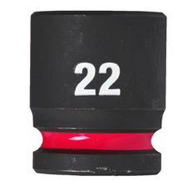 |  | - € | - €
Hlavica gola 1/2" kovaná 24 | 100 | Ks | Hlavica 1/2" 6 hran impact AWS kovaná Prevedenie: DIN 3129, vyrobená zo zušľachtenej špeciálnej nástrojovej ocele, kalená a pieskovaná. TECHNICKÉ PARAMETRE Veľkosť kľúča: 24 mm Dĺžka: 45 mm Vonkajší O výstupu: 35,0 mm Vonkajší O pohonu: 30 mm | 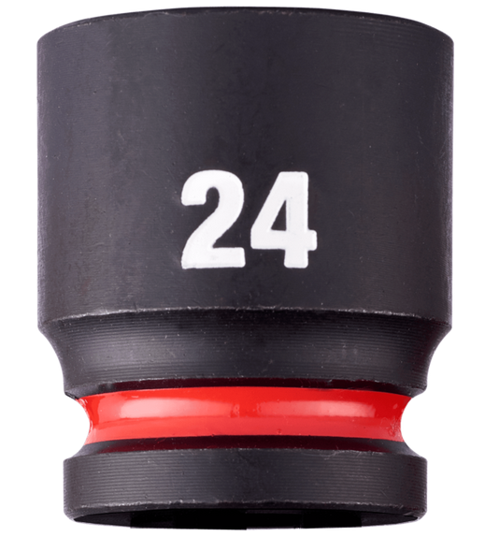 |  | - € | - €
Hlavica gola 1/2" na zapaľ. sviečky 16mm | 100 | Ks | Typ hlavice Špeciálny Veľkosť štvorhranu (upnutie) 1/2" Hlavica sviečková 1/2",s magnetom Veľkosť: 16 mm |  |  | - € | - €
Hlavica gola 1/2" predĺžená 19mm | 100 | Ks | Dĺžka [mm]: 78 Profil: 6-hran predĺžený Pracovná dĺžka [mm]: 11 Pracovná hĺbka [mm]: 11.1 Magnetický: Nie Rozmer kľúča [Metric]: 19 Identifikátor Take it easy: Nie Guľová hlava: Nie Pridržiavacia funkcia: Nie Typ produktu: 1/2" nástrčné 6 hranné orechy Celková dĺžka [cm]: 78 Upnutie: 1/2" štvorhran Druh: Rázové EAN kód: 4058546406226 | 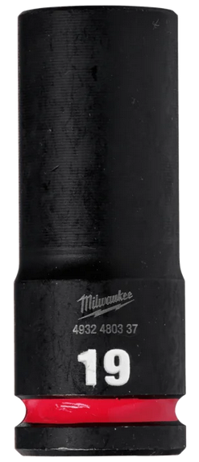 |  | - € | - €
Hlavica gola 1/2" predĺžená 24mm | 100 | Ks | Dĺžka [mm]: 78 Profil: 6-hran predĺžený Pracovná dĺžka [mm]: 14 Pracovná hĺbka [mm]: 13.9 Druh závitu: M16 Magnetický: Nie Rozmer kľúča [Metric]: 24 Identifikátor Take it easy: Nie Guľová hlava: Nie Pridržiavacia funkcia: Nie Typ produktu: 1/2" nástrčné 6 hranné orechy Celková dĺžka [cm]: 78 Upnutie: 1/2" štvorhran Druh: Rázové Priemer [mm]: 34.2 EAN kód: 4058546406271 | 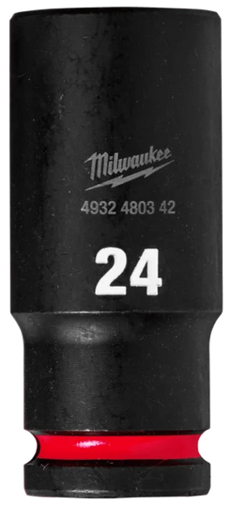 |  | - € | - €
Hlavica gola 1/2" s multihranom SW32 | 100 | Ks | Dĺžka [mm]: 44 Profil: 6-hran Pracovná dĺžka [mm]: 18 Pracovná hĺbka [mm]: 18.3 Magnetický: Nie Rozmer kľúča [Metric]: 32 Identifikátor Take it easy: Nie Guľová hlava: Nie Pridržiavacia funkcia: Nie Množstvo v balení [ks]: 1 Typ produktu: 1/2" nástrčné 6 hranné orechy Celková dĺžka [cm]: 44 Upnutie: 1/2" štvorhran Druh: Rázové Priemer [mm]: 43.8 EAN kód: 4058546406103 | 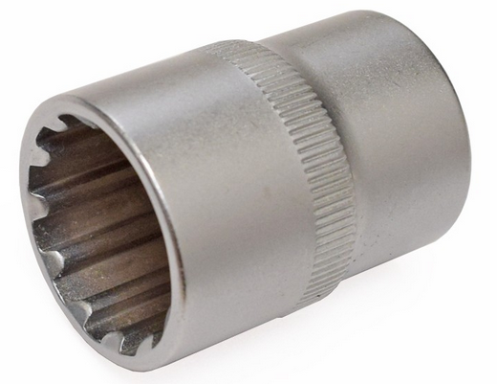 |  | - € | - €
Hlavica gola 1/2" SW13 | 100 | Ks | Dĺžka [mm]: 38 Profil: 6-hran Pracovná dĺžka [mm]: 7 Pracovná hĺbka [mm]: 6.8 Druh závitu: M8 Magnetický: Nie Rozmer kľúča [Metric]: 13 Identifikátor Take it easy: Nie Guľová hlava: Nie Pridržiavacia funkcia: Nie Typ produktu: 1/2" nástrčné 6 hranné orechy Celková dĺžka [cm]: 38 Upnutie: 1/2" štvorhran Druh: Rázové Priemer [mm]: 20 EAN kód: 4058546405922 | 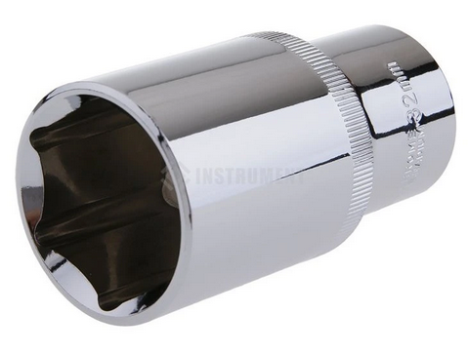 |  | - € | - €
Hlavica gola 1/2" TX 40 TORX 100mm | 100 | Ks | Číslo produktu: 23495 TX skrukovacie nadstavce dĺžky 100 mm pre hlboko zapustené skrutky. Hlavice sú vykuté z ocele 31CrV. Vysoký obsah uhlíka, zaručuje veľkú tvrdosť. Všetky bity sú z kvalitnej legovanej ocele s obsahom chrómu, kremíka, mangánu a molybdénu. Technické parametre: TX 40. Dĺžka 100mm. |  |  | - € | - €
Hlavica gola 1/4" 10 krátka s multihran | 100 | Ks | Dĺžka [mm]: 50 Profil: 6-hran predĺžený Pracovná dĺžka [mm]: 5 Pracovná hĺbka [mm]: 4.6 Druh závitu: M6 Magnetický: Nie Rozmer kľúča [Metric]: 10 Identifikátor Take it easy: Nie Guľová hlava: Nie Pridržiavacia funkcia: Nie Typ produktu: 1/4" nástrčné 6 hranné orechy Pre závity: M6 Celková dĺžka [cm]: 50 Upnutie: 1/4" štvorhran Druh: Rázové Priemer [mm]: 13.8 EAN kód: 4058546405441 | 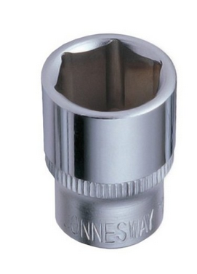 |  | - € | - €
Hlavica gola 1/4" 10mm predĺžená | 100 | Ks | Dĺžka [mm]: 50 Profil: 6-hran predĺžený Pracovná dĺžka [mm]: 5 Pracovná hĺbka [mm]: 4.6 Druh závitu: M6 Magnetický: Nie Rozmer kľúča [Metric]: 10 Identifikátor Take it easy: Nie Guľová hlava: Nie Pridržiavacia funkcia: Nie Typ produktu: 1/4" nástrčné 6 hranné orechy Pre závity: M6 Celková dĺžka [cm]: 50 Upnutie: 1/4" štvorhran Druh: Rázové Priemer [mm]: 13.8 EAN kód: 4058546405441 |  |  | - € | - €
Hlavica gola 1/4" 13mm predĺžená | 100 | Ks | gola hlavica predĺžená 1/4" Pre hlboko zapustené skrutky a matice Vyrobené z CrV ( chróm- vanádiovej ) ocele. Rozmer 13 mm Dĺžka 50 mm |  |  | - € | - €

Fréza čelná valc.3bit SK TiAIN D12x25x75 | 100 | Ks | Číslo produktu: 192000.120 Rozmer: D12 Katalogové číslo: 193000 3 britá tvrdokovová fréza krátká. Povlak TiAlN. Priemer frézy : 12 mm Dĺžka reznej časti : 25 mm Dĺžka frézy : 75 mm Priemer stopky : 12 mm fréza je bez weldonu. |  |  | - € | - €

Bit 1/2 nástrčný imbus 4 dlhý | 100 | Ks | 1/2" bit nástrčný imbusový, dlhý, 4mm vnútorný šesťhran podľa DIN 7422 Pohon s vnútorným štvorhranom podľa DIN 3120 / ISO 1174 s guľovou záchytnou drážkou dlhé vyhotovenie so zalisovanou poniklovanou bitovou vložkou na ručné ovládanie matne satinovaný chróm vanád Kód: 917.1331 Technické údaje: Štvorhranný pohon v palcoch: 1/2" priemer D: 22 mm Tvar: ryhovaný Hmotnosť v g: 103 g celková dĺžka L v mm: 110 mm Materiál 1: Veľmi jemná chróm-vanádová oceľ, matne satinovaná pochromovaná veľkosť kľúča v mm: 4,00 mm Norma: DIN 3120, ISO 1174, DIN 7422 Profil1: Vnútorný 6-hran Hĺbka T v mm: 72 mm | 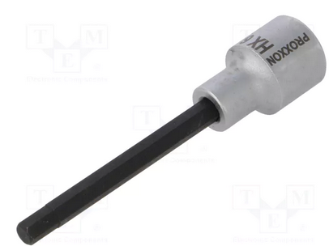 |  | - € | - €
Bit -hrot skrutkovací 1/4" PH1 krížový | 100 | Ks | Vyrobené z ocele S2 so zvýšenou pevnosťou veľmi presne vyrobené hroty pevné a bezpečné osadenie v úchyte skrutkovača |  |  | - € | - €
Bit -hrot skrutkovací 1/4" PH2 krížový | 100 | Ks | Vyrobené z ocele S2 so zvýšenou pevnosťou veľmi presne vyrobené hroty pevné a bezpečné osadenie v úchyte skrutkovača |  |  | - € | - €
Bit -hrot skrutkovací 1/4" PH3 krížový | 100 | Ks | Dĺžka: 25 mm Veľkosť PH: 3 Uchytenie: 1/4" Materiál: Oceľ |  |  | - € | - €

Čepeľ ulamovacia 18 mm (balenie á 10ks) | 400 | Ks | Materiál: Oceľ Rozmery: 18 mm Druh výrobku: Čepeľ, List Druh výrobku: Odlamovacia čepeľ Vyhotovenie Vhodné pre: Fólie, Guma, Hliník, Koberec, Okrúhly materiál, Koža, Linoleum, Meď, Mäkké drevo, Mosadz, Olovo, Papier, Plste, Tapeta |  |  | - € | - €
Čepeľ výmenná 25mm na kliešte | 150 | Ks | Kód porduktu: 9029185 Obj. č: 2400788 - 62 EAN: 4003773067139 Označenie výrobku: 90 29 185 Dĺžka: 80 mm Šírka: 50 mm Výška: 11 mm | 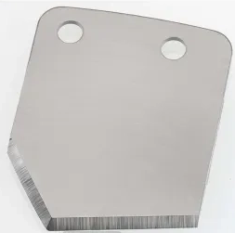 |  | - € | - €
 |  |  |  |  |  |  | - €

Dňa: |  |  |  | Podpis:

Spracoval: |  |  |  | Podpis:

Schválil:

